スポンサー公告
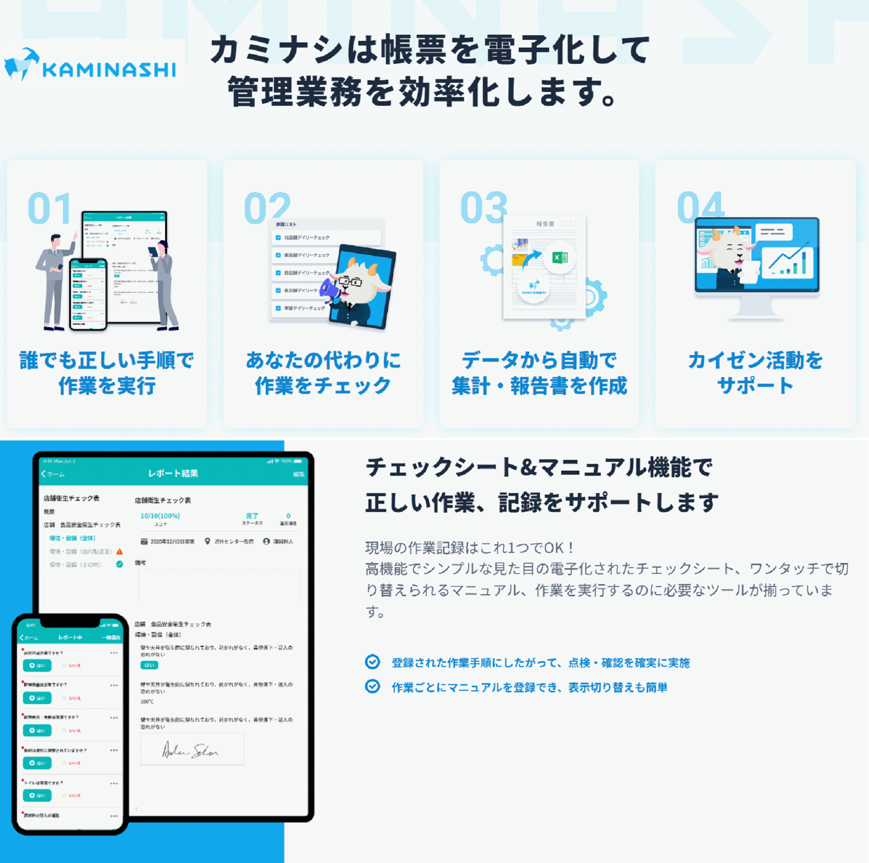

26 ノロウイルス関連情報
ノロウイルス指数平年同等 散発事故発生 |  |  |  |  |  |  |  | 出典:東京都感染症情報センター
 |  |  |  |  |  |  |  | （最近５年間の週値の比較） ノロウイルスの感染周期は4年ですね 前回は2018年
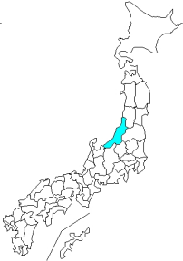
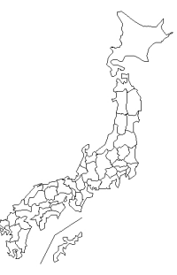
東京都は レベル 1 全国平均 (レベル1) 4.09

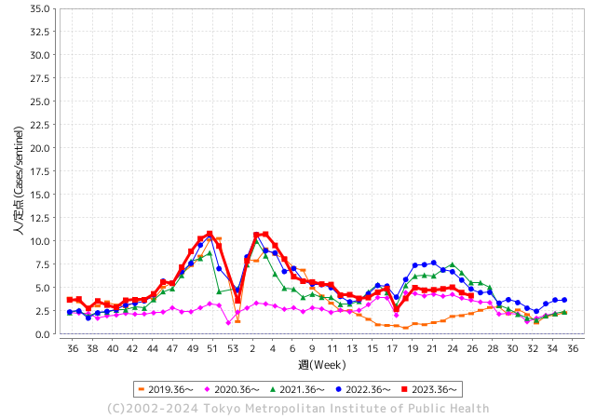
ノロウイルス今週のニュース
今週ですが、全国で2件

 |  |  |  |  |  |  |  |  |  |  |  | レベル5

 |  |  |  |  |  |  |  |  |  |  |  | レベル4

 |  |  |  |  |  |  |  |  |  |  |  | レベル3

 |  |  |  |  |  |  |  |  |  |  |  | レベル2
GⅡ 25週 2例 |  |  |  |  | GⅡ 26週 0例 |  |  |  |  |  |  | レベル1
地方衛生研究所情報 |  |  | 傾向 |  | 出典：地方衛生研究所ネットワーク
★数年間で1番目に高い比率でノロウイルス継続 |  |  |  |  |  |  |  | http://idsc.tokyo-eiken.go.jp/diseases/gastro/gastro/
 |  |  |  | 流行警報 | 警戒警報
 | 2024-07-07 |  | 低散発 | 定点観測値 |  | ▲:減少 | 今週のニュース（Noroｖｉｒｕｓ） (7/1-7/7) |  |  |  | 7
先週
今週
都道府県名 | 流行 ☆増加 ★減少☆★1つで約1ポイント |  |  | 2024/24週 | 2024/25週 | 対前週 | 大量発症事故（業種／内容） 今週 , 先週 |  |  |  | ニュースソース | 日時
北海道 | ★ |  |  | 4.24 | 4.02 | ▲ 0.22 |  |  |  |  |  |  | 北海道
青森県 | ☆ |  |  | 2.08 | 2.59 | 0.51 |  |  |  |  |  |  | 青森県
岩手県 | ★ |  |  | 3.93 | 3.4 | ▲ 0.53 |  |  |  |  |  |  | 岩手県
宮城県 | ★ |  |  | 3.55 | 3.16 | ▲ 0.39 |  |  |  |  |  |  | 宮城県
秋田県 | ☆ |  |  | 2.18 | 2.59 | 0.41 |  |  |  |  |  |  | 秋田県
山形県 | ☆ |  |  | 4.86 | 5.54 | 0.68 |  |  |  |  |  |  | 山形県
福島県 | ★ |  |  | 3.84 | 3.37 | ▲ 0.47 |  |  |  |  |  |  | 福島県
茨城県 | ☆ |  |  | 3.19 | 3.28 | 0.09 |  |  |  |  |  |  | 茨城県
栃木県 | ☆ |  |  | 1.96 | 1.98 | 0.02 | 県保健福祉部は１日、県北健康福祉センター管内の認定こども園で、ノロウイルスを原因とする感染性胃腸炎が集団発生し、園児ら計30人が感染したと発表した。重症者はおらず、全員快方に向かっているという。 |  |  |  | 下野新聞 | 2024-07-02 | 栃木県
群馬県 | ☆ |  |  | 4.47 | 5.51 | 1.04 |  |  |  |  |  |  | 群馬県
埼玉県 | ☆ |  |  | 5.15 | 5.17 | 0.02 |  |  |  |  |  |  | 埼玉県
千葉県 | ★ |  |  | 5.38 | 4.84 | ▲ 0.54 | 6月9日、千葉県柏市内のイベントに出店していたキッチンカーが提供したケバブを食べた、16～76歳の男女14人が下痢や吐気などの症状を訴えました。 そのうち13人の便からノロウイルスが検出され、食中毒と断定されました。 保健所は、ケバブを原因とする食中毒と断定し、15日から3日間、営業停止処分としました。 |  |  |  | 食環境衛生 | 2024-06-25 | 千葉県
東京都 | ★ |  |  | 4.46 | 4.14 | ▲ 0.32 |  |  |  |  |  |  | 東京都
神奈川県 | ★ |  |  | 3.81 | 3.3 | ▲ 0.51 |  |  |  |  |  |  | 神奈川県
新潟県 | ★ |  |  | 3.8 | 3.75 | ▲ 0.05 |  |  |  |  |  |  | 新潟県
富山県 | ★ |  |  | 3.86 | 3.69 | ▲ 0.17 |  |  |  |  |  |  | 富山県
石川県 | ★ |  |  | 3.93 | 3.72 | ▲ 0.21 |  |  |  |  |  |  | 石川県
福井県 | ★ |  |  | 5.12 | 4.8 | ▲ 0.32 |  |  |  |  |  |  | 福井県
山梨県 | ☆ |  |  | 3.29 | 3.75 | 0.46 |  |  |  |  |  |  | 山梨県
長野県 | ☆ |  |  | 4.7 | 5.06 | 0.36 |  |  |  |  |  |  | 長野県
岐阜県 | ☆ |  |  | 2.55 | 2.66 | 0.11 |  |  |  |  |  |  | 岐阜県
静岡県 | ★ |  |  | 3.15 | 3.02 | ▲ 0.13
愛知県 | ★ |  |  | 3.19 | 2.96 | ▲ 0.23 |  |  |  |  |  |  | 愛知県
三重県 | ★ |  |  | 3.87 | 3.73 | ▲ 0.14 |  |  |  |  |  |  | 三重県
滋賀県 | ★ |  |  | 3.86 | 3.11 | ▲ 0.75 |  |  |  |  |  |  | 滋賀県
京都府 | ★ |  |  | 4.33 | 4.13 | ▲ 0.20 |  |  |  |  |  |  | 京都府
大阪府 | ★ |  |  | 4.4 | 4.39 | ▲ 0.01 |  |  |  |  |  |  | 大阪府
兵庫県 | ☆ |  |  | 5.64 | 5.88 | 0.24 |  |  |  |  |  |  | 兵庫県
奈良県 | ☆ |  |  | 4.38 | 4.5 | 0.12 |  |  |  |  |  |  | 奈良県
和歌山県 | ☆ |  |  | 2.93 | 3.17 | 0.24 |  |  |  |  |  |  | 和歌山県
鳥取県 | ★ |  |  | 4.32 | 3.95 | ▲ 0.37 |  |  |  |  |  |  | 鳥取県
島根県 | ★ |  |  | 3.78 | 3.74 | ▲ 0.04 |  |  |  |  |  |  | 島根県
岡山県 | ★ |  |  | 3.17 | 3.15 | ▲ 0.02 | 倉敷市は27日、同心幼稚園（同市北浜町）で、発熱やせきなどを伴う流行性の疾患が集団発生したと発表した。患者は4歳児の1クラスの14人でいずれも軽症。RSウイルス感染症と診断された園児もいるという。28日まで学級閉鎖する。 |  |  |  | TKUテレビ | 2024-06-29 | 岡山県
広島県 | ★ |  |  | 4.44 | 4.15 | ▲ 0.29 |  |  |  |  |  |  | 広島県
山口県 | ★ |  |  | 4.84 | 4.42 | ▲ 0.42 |  |  |  |  |  |  | 山口県
徳島県 | ★ |  |  | 3.61 | 3.35 | ▲ 0.26 |  |  |  |  |  |  | 徳島県
香川県 | ☆ |  |  | 4.43 | 4.96 | 0.53 |  |  |  |  |  |  | 香川県
愛媛県 | ☆ |  |  | 4.62 | 5.11 | 0.49 |  |  |  |  |  |  | 愛媛県
高知県 | ☆ |  |  | 2.12 | 2.6 | 0.48 |  |  |  |  |  |  | 高知県
福岡県 | ★ |  |  | 5.77 | 4.8 | ▲ 0.97 | 福岡市によりますと博多区で、先月２６日、５歳の男の子に嘔吐と発熱の症状が現れその後の２日間で園児１０人・職員１人が同様の症状を訴えたということです。 この保育園と、先月２０日以降、園児１２人が感染した東区の保育園でノロウイルスが検出されています。 |  |  |  | 九州朝日放送 | 2024-07-03 | 福岡県
佐賀県 | ☆ |  |  | 1.09 | 1.87 | 0.78 |  |  |  |  |  |  | 佐賀県
長崎県 | ☆ |  |  | 1.89 | 2.16 | 0.27 |  |  |  |  |  |  | 長崎県
熊本県 | ★ |  |  | 7.1 | 6.32 | ▲ 0.78 |  |  |  |  |  |  | 熊本県
大分県 | ★ |  |  | 12.83 | 11.61 | ▲ 1.22 |  |  |  |  |  |  | 大分県
宮崎県 | ☆ |  |  | 4.64 | 4.86 | 0.22 |  |  |  |  |  |  | 宮崎県
鹿児島県 | ★ |  |  | 5.29 | 4.61 | ▲ 0.68 |  |  |  |  |  |  | 鹿児島県
沖縄県 | ☆ |  |  | 2.07 | 2.3 | 0.23 |  |  |  |  |  |  | 沖縄県
全国 | ★ |  |  | 4.24 | 4.09 | ▲ 0.15
 |  |  |  |  |  |  |  |  |  |  | 1 | 1
 |  |  |  | 今週 |  |  | 管理レベル「1」
 |  | 先週に比べて全国平均は |  |  |  | 4.09 |  | ▲ 0.15
 |  | 東京都は |  |  |  | 4.14 | ：先週より | ▲ 0.32
 |  | 最高指数は |  |  | 大分県 | 11.61 | 全国で10.00を超える都道府県数は |  | 1ヶ所 | 増減 | 0

1 | 県内で流行・食中毒原因が一件以上報告される 定点観測値が2.00を超える 5.00未満 |  |  |  |  | 【情報共有】 週間・情報収集/情報共有は月一回以上 【体調管理】従業員の健康チェックは続ける

26 衛生訓話
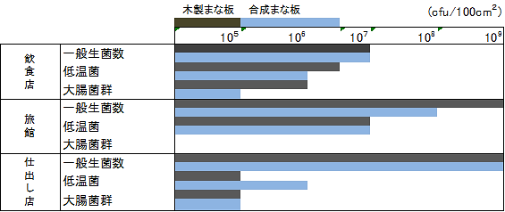 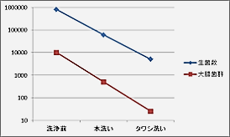

毎週 ひとつ 覚えていきましょう
今週のお題 (まな板の管理と使用方法)
「新素材のまな板を過信してはいけません!」
↓ 職場の先輩は以下のことを理解して わかり易く 指導しましょう ↓

 |  | ★まな板は、食材ごとに使い分けるのが上手な使用法。 ★洗剤で洗い、しっかり乾燥させれば、 木製とプラスチック製で残存菌数に差はない。 ★お勧めのまな板使用法は、しっかりした厚手のまな板上に薄手のまな板を乗せて使用する。 ★使い終わったら、直後に水洗いする。 ★更に洗剤をつけて、スポンジで良く洗う。 ★次亜塩素酸ナトリウム溶液を過信してはいけません。 (濃度は使用後薄くなる) ★まな板など調理器具は日光消毒し乾燥させること。 ★傷が気になったら木製は表面を削る、プラスチック製は交換する。

まな板の衛生管理
洗剤洗いの後に適切な水洗いで 付着菌数激減
木製/合成素材の菌数調査：差がない

25 感染症情報
2024年第25週（6月17日〜6月23日）
1類感染症 | 報告なし
2類感染症 | 結核例 271例
指定感染症 新型コロナウイルス感染症 | 厚生労働省：国内の発生状況など https://www.mhlw.go.jp/stf/covid-19/kokunainohasseijoukyou.html#h2_1 厚生労働省：データからわかる－新型コロナウイルス感染症情報－ https：//covid19.mhlw.go.jp/
 | https://www.mhlw.go.jp/stf/covid-19/kokunainohasseijoukyou.html#h2_1
 | 厚生労働省：データからわかる－新型コロナウイルス感染症情報－
 | https：//covid19.mhlw.go.jp/
3類感染症 | 赤痢菌 なし
腸管出血性大腸菌感染症 | 腸管出血性大腸菌感染症71例（有症者33例、うちHUS なし） 感染地域：国内52例、韓国3例、国内・国外不明16例 国内の感染地域：‌北海道8例、東京都7例、群馬県5例、福岡県5例、大阪府3例、岩手県2例、秋田県2例、埼玉県2例、京都府2例、岡山県2例、香川県2例、鹿児島県2例、山形県1例、栃木県1例、千葉県1例、 新潟県1例、福井県1例、愛知県1例、佐賀県1例、長崎県1例、国内（都道府県不明）2例
 | 年齢群：‌0歳（2例）、2歳（1例）、3歳（1例）、4歳（2例）、5歳（1例）、9歳（1例）、 10代（4例）、20代（17例）、30代（10例）、40代（5例）、50代（10例）、60代（5例）、 70代（10例）、80代（2例） | 血清群・毒素型：‌O157 VT1・VT2（10例）、O157 VT2（10例）、O103 VT1（9例）、O91 VT1（3例）、O111VT1（2例）、 O128 VT1・VT2（2例）、O157VT1（2例）、O26 VT1（2例）、O115 VT1（1例）、O121 VT2（1例）、O126 VT1（1例）、 O136 VT2（1例）、O145 VT2（1例）、O26 VT2（1例）、O55 VT1（1例）、O63 VT2（1例）、その他・不明（23例） 累積報告数：896例（有症者531例、うちHUS 11例．死亡なし）
腸チフス | 腸チフス2例 感染地域：インド1例、バングラデシュ1例
4類感染症 | E型肝炎6例 感染地域（感染源）：‌東京都2例（不明2例）、北海道1例（不明）、 神奈川県1例（不明）、国内（都道府県不明） 1例（不明）、国内・国外不明1例（不明） A型肝炎2例 感染地域：福岡県1例、国内・国外不明1例 | レジオネラ症42例（肺炎型41例、ポンティアック熱型1例） 感染地域：神奈川県4例、新潟県3例、沖縄県3例、茨城県2例、群馬県2例、埼玉県2例、静岡県2例、三重県2例、福岡県2例、 青森県1例、秋田県1例、山梨県1例、長野県1例、愛知県1例、滋賀県1例、京都府1例、大阪府1例、香川県1例、高知県1例、 熊本県1例、宮崎県1例、鹿児島県1例、鳥取県/島根県/山口県1例、インド1例、国内・国外不明5例 年齢群：30代（1例）、40代（2例）、50代（1例）、60代（13例）、70代（6例）、80代（13例）、90代以上（6例） 累積報告数：870例
5類感染症 | アメーバ赤痢5例（‌腸管アメーバ症2例、腸管外アメーバ症2例、腸管及び腸管外アメーバ症1例） 感染地域：‌大阪府1例、福岡県1例、カンボジア1例、国内・国外不明2例 感染経路：性的接触1例（異性間）、経口感染2例、その他・不明2例
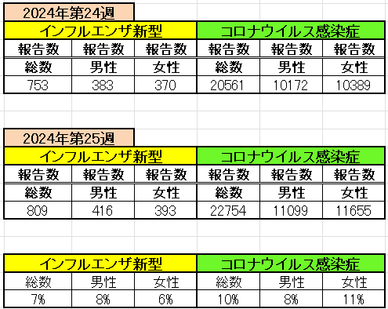
インフルエンザ と 新型コロナ

 |  | 注意

 |  | 対前週 インフルエンザ 7% 増加 新型コロナウイルス 10% 増加

26 感染症統計
※2024年 第24週（6/10～6/16） 現在 |  |  |  |  |  |  |  |  |  |  |  |  |  | 届出感染症 第三類 細菌性赤痢菌
 |  |  |  |  |  |  |  |  |  |  |  |  |  | 全国 報告数推移 届出患者数（人）
 | 1月 | 2月 | 3月 | 4月 | 5月 | 6月 | 7月 | 8月 | 9月 | 10月 | 11月 | 12月 | 合計 |  | 1月 | 2月 | 3月 | 4月 | 5月 | 6月 | 7月 | 8月 | 9月 | 10月 | 11月 | 12月 | 合計
 | 68 | 56 | 67 | 103 | 188 | 415 | 607 | 866 | 556 | 366 | 224 | 136 | 3,654 |  | 8 | 9 | 13 | 7 | 9 | 9 | 8 | 11 | 9 | 19 | 11 | 12 | 124
 |  |  |  |  |  | 今週 |  |  |  |  |  |  |  |  |  |  |  |  |  | 今週
 |  |  |  |  |  | 93 |  |  |  |  |  |  |  |  |  |  |  |  |  | 2
2024年 | 102 | 102 | 115 | 122 | 255 | 293 |  |  |  |  |  |  |  | 2024年 | 4 | 4 | 4 | 8 | 1 | 2
2023年 | 82 | 62 | 99 | 112 | 224 | 526 | 521 | 768 | 454 | 390 | 416 | 154 | 3,808 | 2023年 | 1 | 1 | 4 | 2 | 2 | 7 | 7 | 3 | 1 | 7 | 7 | 5 | 47
2022年 | 81 | 39 | 72 | 89 | 258 | 416 | 554 | 568 | 578 | 337 | 169 | 168 | 3,329 | 2022年 | 0 | 5 | 4 | 1 | 1 | 1 | 1 | 1 | 0 | 0 | 0 | 2 | 16
2021年 | 81 | 48 | 71 | 128 | 171 | 350 | 569 | 553 | 458 | 306 | 220 | 229 | 3,184 | 2021年 | 1 | 2 | 1 | 0 | 0 | 0 | 1 | 1 | 0 | 1 | 0 | 0 | 7
2020年 | 112 | 85 | 60 | 97 | 95 | 305 | 544 | 449 | 475 | 505 | 219 | 98 | 3,044 | 2020年 | 16 | 1 | 19 | 3 | 13 | 1 | 2 | 2 | 0 | 24 | 4 | 2 | 87
2019年 | 84 | 100 | 77 | 80 | 236 | 438 | 631 | 752 | 523 | 427 | 253 | 136 | 3,737 | 2019年 | 7 | 7 | 13 | 3 | 8 | 11 | 5 | 11 | 9 | 9 | 20 | 37 | 140
2018年10月3日、山梨県内の宿坊を利用した2グループ42名が赤痢にかかりました。使用水や従事者からは赤痢菌が検出されておらず現在のところ感染源は不明です。
2018年 | 41 | 44 | 67 | 103 | 311 | 415 | 539 | 1,165 | 534 | 297 | 205 | 92 | 3,813 | 2018年 | 9 | 22 | 18 | 9 | 21 | 14 | 6 | 13 | 7 | 81 | 31 | 37 | 268
埼玉県と群馬県の総菜店で販売されたポテトサラダを食べた人が腸管出血性大腸菌O157に感染した、という集団食中毒に関するニュースが2017年8月21日以降、新聞やテレビで取り上げられました。
2017年 | 57 | 35 | 95 | 112 | 131 | 340 | 483 | 1339 | 614 | 349 | 236 | 68 | 3,859 | 2017年 | 19 | 12 | 8 | 12 | 7 | 15 | 16 | 12 | 16 | 6 | 12 | 6 | 141
2011年8月に外食チェーン店が原因とされた赤痢菌Shigella sonneiの広域集団感染事例が青森県、宮城県、山形県、福島県において発生した。本事例は、それとほぼ同時期に発生しておりその関連性が強く疑われた事例である。
※2024年 第26週（6/24～6/30） 現在 |  |  |  |  |  |  |  |  |  |  |  |  |  | ※2024年 第26週（6/24～6/30） 現在

腸管出血性大腸菌 |  |  | 少ない |  |  |  |  |  |  |  |  |  |  |  | 赤痢 | 極めて少ない
Ｈ２９／８月は非常に多かった
コロナ５類移行に伴う 人の往来の増加、会食機会の増加。食肉原材不足から 衛生度合いの低い原材料の市場への放出?

腸管出血性大腸菌
 | 2024年 | 2023年 | 2022年 | 2021年 | 2020年 | 2019年 | 2018年
 | 102 | 82 | 81 | 81 | 112 | 84 | 41
 | 102 | 62 | 39 | 48 | 85 | 100 | 44
 | 115 | 99 | 72 | 71 | 60 | 77 | 67
 | 122 | 112 | 89 | 128 | 97 | 80 | 103
 | 255 | 224 | 258 | 171 | 95 | 236 | 311
 | 293 | 526 | 416 | 350 | 305 | 438 | 415
 |  | 521 | 554 | 569 | 544 | 631 | 539
 |  | 768 | 568 | 553 | 449 | 752 | 1,165
 |  | 454 | 578 | 458 | 475 | 523 | 534
 |  | 390 | 337 | 306 | 505 | 427 | 297
 |  | 416 | 169 | 220 | 219 | 253 | 205
 |  | 154 | 168 | 229 | 98 | 136 | 92
細菌性赤痢菌
 | 2024年 | 2023年 | 2022年 | 2021年 | 2020年 | 2019年 | 2018年
 | 4 | 1 | 0 | 1 | 16 | 7 | 9
 | 4 | 1 | 5 | 2 | 1 | 7 | 22
 | 4 | 4 | 4 | 1 | 19 | 13 | 18
 | 8 | 2 | 1 | 0 | 3 | 3 | 9
 | 1 | 2 | 1 | 0 | 13 | 8 | 21
 | 2 | 7 | 1 | 0 | 1 | 11 | 14
 |  | 7 | 1 | 1 | 2 | 5 | 6
 |  | 3 | 1 | 1 | 2 | 11 | 13
 |  | 1 | 0 | 0 | 0 | 9 | 7
 |  | 7 | 0 | 1 | 24 | 9 | 81
 |  | 7 | 0 | 0 | 4 | 20 | 31
 |  | 5 | 2 | 0 | 2 | 37 | 37

※2023年 第11週（3/13～3/19） 現在

 |  |  |  |  |  |  |  |  |  |  |  |  |  |  | 腸管系感染症は新型コロナウイルス予防の手洗い、手指消毒で
 |  |  |  |  |  |  |  |  |  |  |  |  |  |  | 圧倒的に感染防御できている

